HCHO
測定上の注意
空 気 環 境 等 測 定 票 （ ホルムアルデヒド）
 |  |  | 測定日

★ 室温測定が必須です。温度計を持参してください。
★ 児童生徒がいない教室、窓などを閉めた状態で気温の高い時期に測定します。
★ 検査前の30分以上の換気、その後の5時間以上の教室閉め切りが
必須です（前日に実施することが望ましい）。これをしなければ測定値は無効です。
★ 検査結果をガステックのページで換算した場合、得られた数値の単位は「mg/㎥」です。
検査結果報告には「μg/㎥」に計算し直してください。

教室名 |  |  | 階

検知タブレット設置時の室温 |  |  | ℃
検知タブレットの設置時間 |  |  | ～
検知タブレットの有効期限
測定値 |  |  |  | ppm
換算値 |  |  |  | μｇ/㎥
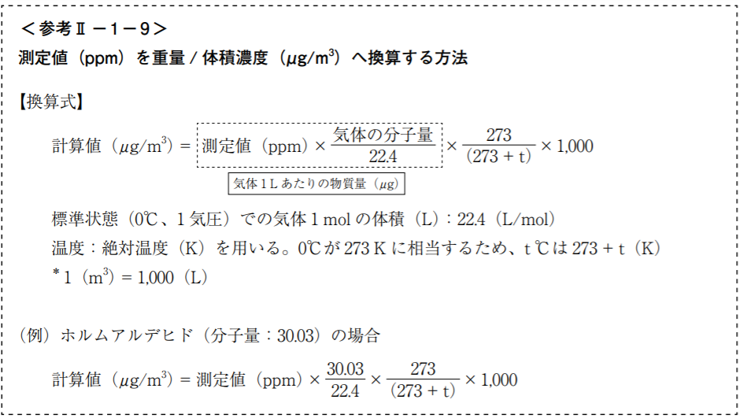

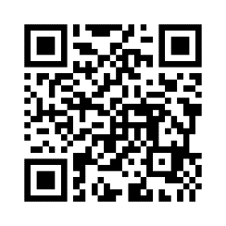

 |  | 株式会社ガステック 濃度単位の変換のページ
 |  | https://www.gastec.co.jp/technology/knowledge/concentration/

 | 富山県・富山市学校薬剤師会HPのホルムアルデヒド測定ページ：
 | https://toyama-gakuyaku.com/tools/formaldehyde_measurement/

